KPI
 |  | Navn: |  |  |  |  |  |  |  |  | Profil: | Dato

 |  | KPI måling av prestasjon.
 |  | Test gjøres foretrekksvis over 60 ruter men kan gjøres på kortre distanse. @
 |  | Strikelomme defineres som treffe mellom kjegle 1 & 3 hvor kjegle 2 eller 6 ikke gjenstår. Sent fallen kjegle gjelder ikke.
 |  | 2 kolonner, Strikelomme og Øvrige kast.
 |  | Resultat skrives inn på tradisjonell måte med kjeglefall på fyørste og andrekast på riktig sted. Sparekast noteres selvfølgelig.
 |  | KPIer skal presenteres i % på følgende:
 |  |  | Strikelomme %
 |  |  | Strike % av kast i strikelomme.
 |  |  | Fylte ruter %
 |  |  | % 9ere på kast som ikke er strike
 |  |  | % spare på 9ere
 |  |  | % spare på øvrig kjeglefall

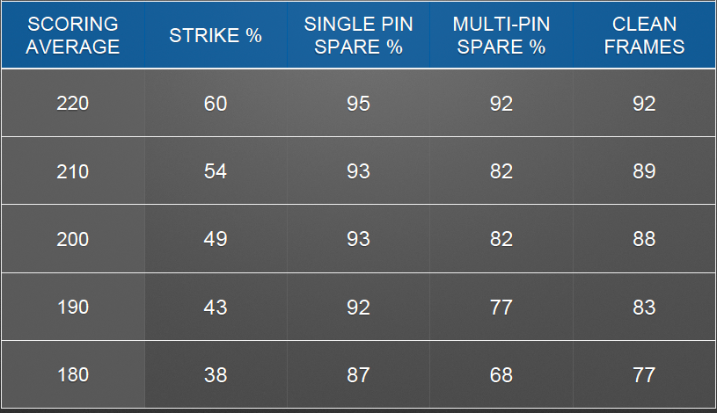
 | Kast 1-20 |  |  |  | Kast 21-40 |  |  |  | Kast 41-60
 | Strikelomme | Øvrig |  |  | Strikelomme |  | Øvrig |  | Strikelomme | Øvrig
1 |  |  |  | 21 |  |  |  | 41
2 |  |  |  | 22 |  |  |  | 42
3 |  |  |  | 23 |  |  |  | 43
4 |  |  |  | 24 |  |  |  | 44
5 |  |  |  | 25 |  |  |  | 45
6 |  |  |  | 26 |  |  |  | 46
7 |  |  |  | 27 |  |  |  | 47
8 |  |  |  | 28 |  |  |  | 48
9 |  |  |  | 29 |  |  |  | 49
10 |  |  |  | 30 |  |  |  | 50
11 |  |  |  | 31 |  |  |  | 51
12 |  |  |  | 32 |  |  |  | 52
13 |  |  |  | 33 |  |  |  | 53
14 |  |  |  | 34 |  |  |  | 54
15 |  |  |  | 35 |  |  |  | 55
16 |  |  |  | 36 |  |  |  | 56
17 |  |  |  | 37 |  |  |  | 57
18 |  |  |  | 38 |  |  |  | 58
19 |  |  |  | 39 |  |  |  | 59
20 |  |  |  | 40 |  |  |  | 60

 | Resultat:
 | Strikelomme %: |  |  |  |  | 0
 | Strike % (lommetreff) : |  |  |  |  | 0
 | Strike (Total) % : |  |  |  |  | 0
 | Fylte Ruter % : |  |  |  |  | 0
 | 9ere % : |  |  |  |  | 0
 | Spare på 9ere % : |  |  |  |  | 0
 | Spare på øvrig %: |  |  |  |  | 0
 | Spare% total |  |  |  |  | 0
 | Gj.snitt kjeglefall 1.kast |  |  |  |  | 0
 | Antall 9'ere |  |  |  |  | 0

